Sheet1
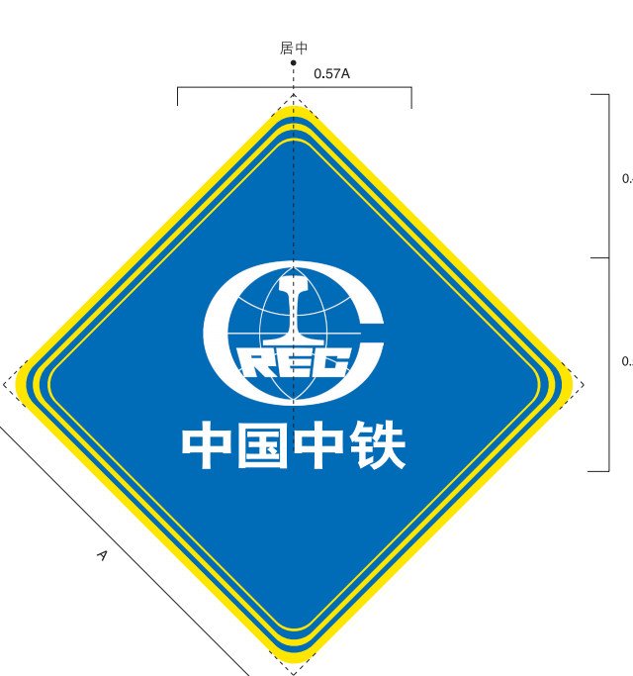
中国中铁校园文化宣传
序号 | 宣传内容及形式 | 数量 | 尺寸 | 单位 | 数量 | 备注
1 | 校园内北广场，实训中心至大学生活动中心道路布置中国中铁彩旗 | 24面 | 60*180 | 套 | 12 | 含安装
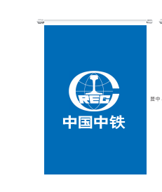
2 | 会议室椅背粘贴中国中铁LOGO | 100背贴 | p63菱形+P69蓝底 | 张 | 100
 | 会议桌摆放司旗摆件 | 10司旗摆件 |  | 套 | 10 | 有2种可选
3 | 会议室主墙施工，布置中铁LOGO | 2会议室 | 9米*3.15米 | 平方米 | 28.35 | 石膏墙（双面）8500元+艺术字22个1500元含安装 | 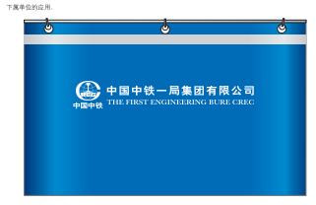
4 | 电梯间布置亚克力板（内置中国中铁精品工程图片或开路先锋精神标语） | 7部电梯 | 电梯侧墙尺寸，每梯6个 | 套 | 42 | 可替换金属框+雪弗板
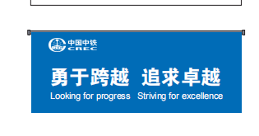

5 | 在各楼宇玻璃幕墙帖中国中铁标识条 |  | p76玻璃墙防撞条 | 米 | 240 | 防撞条粘贴位置和详细报价在sheet2
7 | 安装费 |  |  | 人 | 4

